Worksheet
 |  |  |  |  | 8 (812) 565 05 34 |  |  | sales@miniworks.ru
 |  |  |  |  | Санкт-Петербург |  |  | отдел продаж
 |  |  | Адрес |  |  |  |  | Режим работы
 |  |  | Санкт-Петербург, улица Маршала Новикова, 28Е |  |  |  |  | Пн – Пт: с 8:00 до 18:00
ILT95
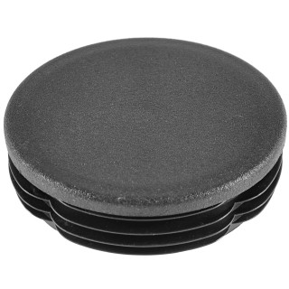 |  | 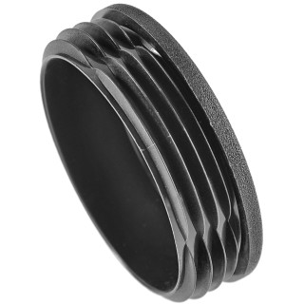 |  | 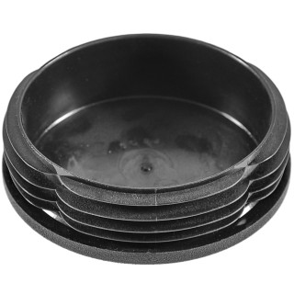 |  | 
Артикул |  | Цвет |  | от 10000 | от 5000 | от 1000 | от 500 | от 100 | розница | Наличие на 09.08.2026
ILT95 |  | черный |  | 125.80р. | 133.00р. | 147.30р. | 176.00р. | 194.00р. | 260.00р. | 1232
ILT95-BIANCO |  | белый |  | 150.96р. | 159.60р. | 176.76р. | 211.20р. | 232.80р. | 312.00р. | —
ILT95-GRIGIO |  | серый |  | 150.96р. | 159.60р. | 176.76р. | 211.20р. | 232.80р. | 312.00р. | —
 | Все цены указаны в рублях и включают в себя НДС. Все цены указаны при условии 100% предоплаты и действительны в течение 5 дней. Все цены указаны при условии самовывоза продукции со склада в г. Санкт-Петербург (для иногородних клиентов доставка до склада ТК в г. Санкт-Петербург бесплатна). Все цены указаны за стандартный цвет для каждого вида изделия (изменение цвета на любой из предлагаемой палитры +20% к стоимости, изменение цвета на любой по системе RAL +50% к стоимости). О возможных сроках поставки заказного товара, необходимо уточнять заранее

